Deckblatt


Fahrzeugzulassungen (FZ)
Neuzulassungen von Kraftfahrzeugen
mit alternativem Antrieb
Monatsergebnisse
Januar 2026

FZ 28

FZ 28.6
zurück zum Inhaltsverzeichnis

Fahrzeugzulassungen (FZ)
Neuzulassungen von Kraftfahrzeugen mit alternativem Antrieb
FZ 28.6 Diagramme: Neuzulassungen von Personenkraftwagen mit alternativen Antriebsarten und Marken (Top 15)

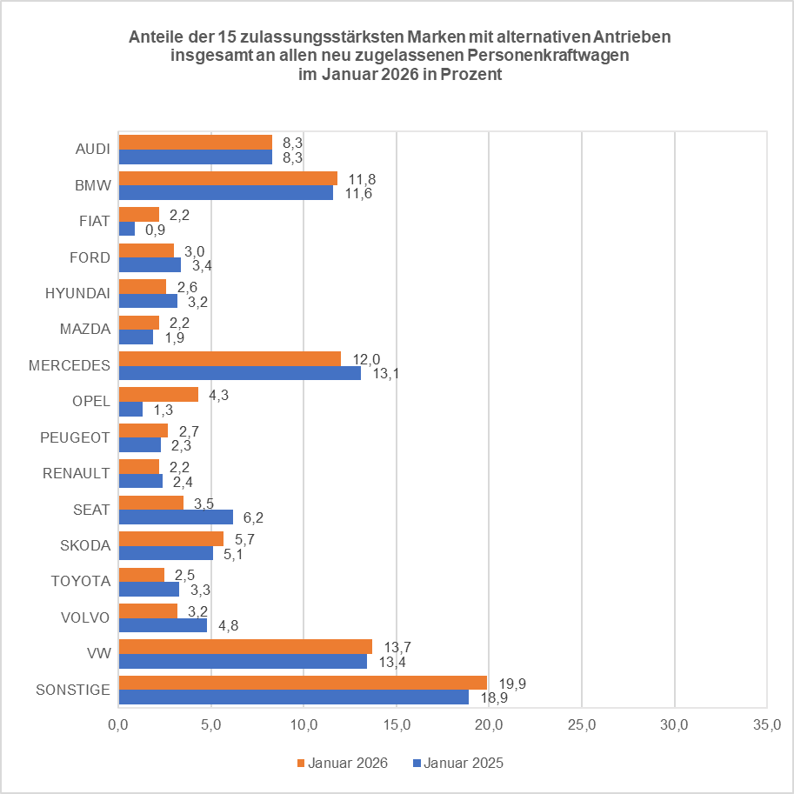
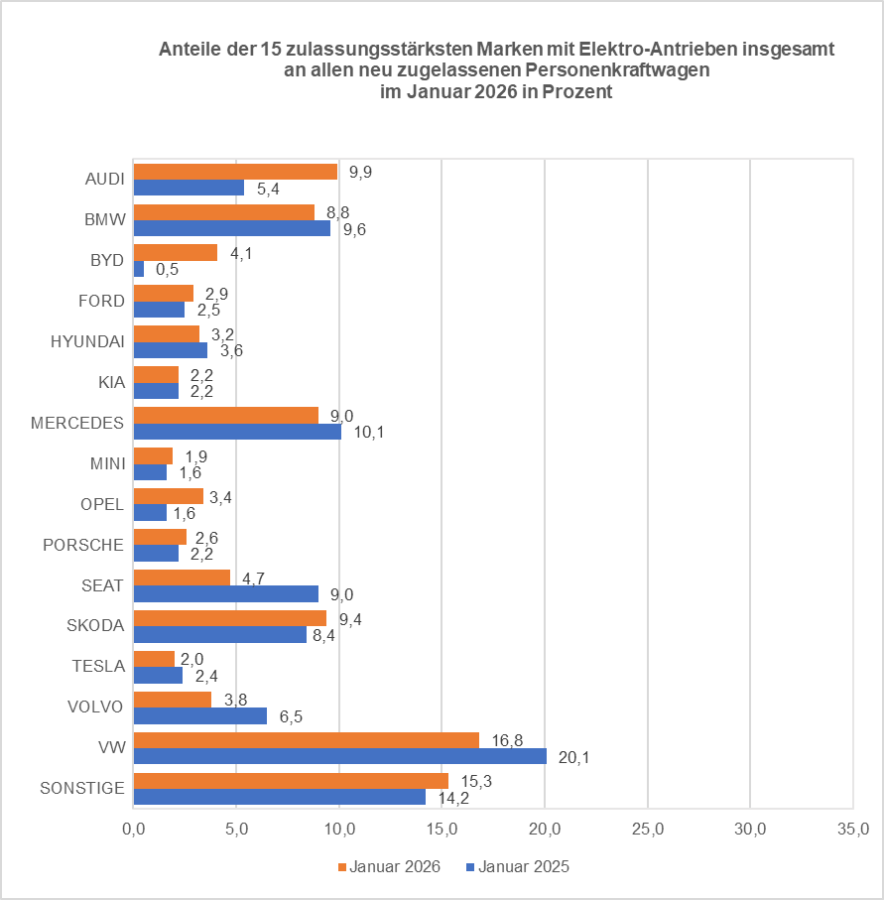
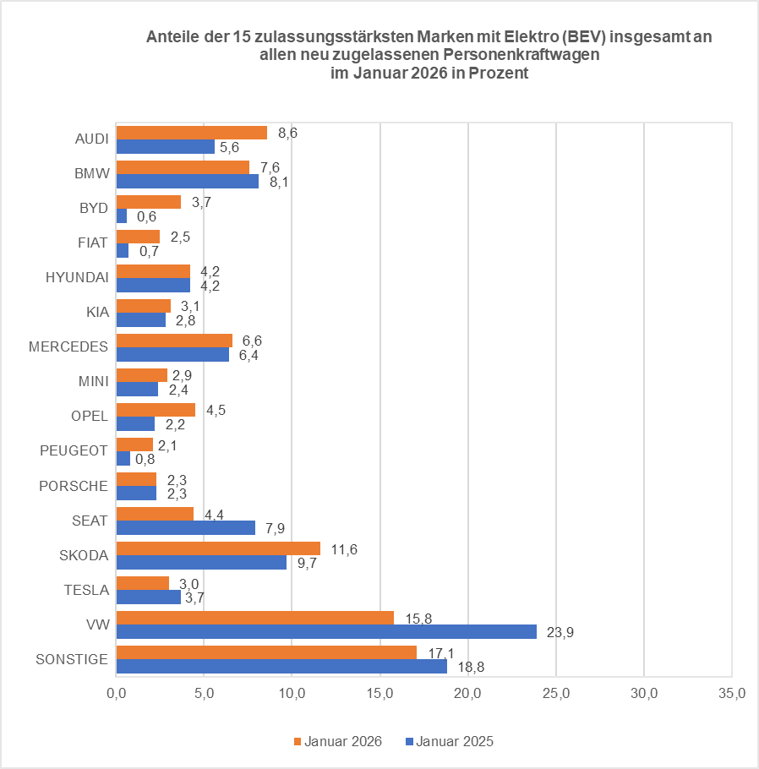

© Kraftfahrt-Bundesamt, Flensburg

